Cargador EEFF
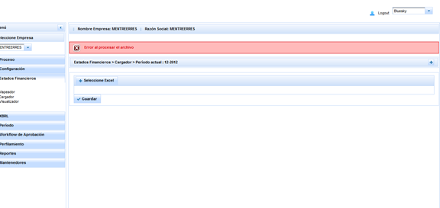
Cargador EEFF
Caso: Se carga el archivo docs\varios\EstadosFinancieros - prueba 4 EEFF - copia - copia.xlsx se produce un error.

Proceso
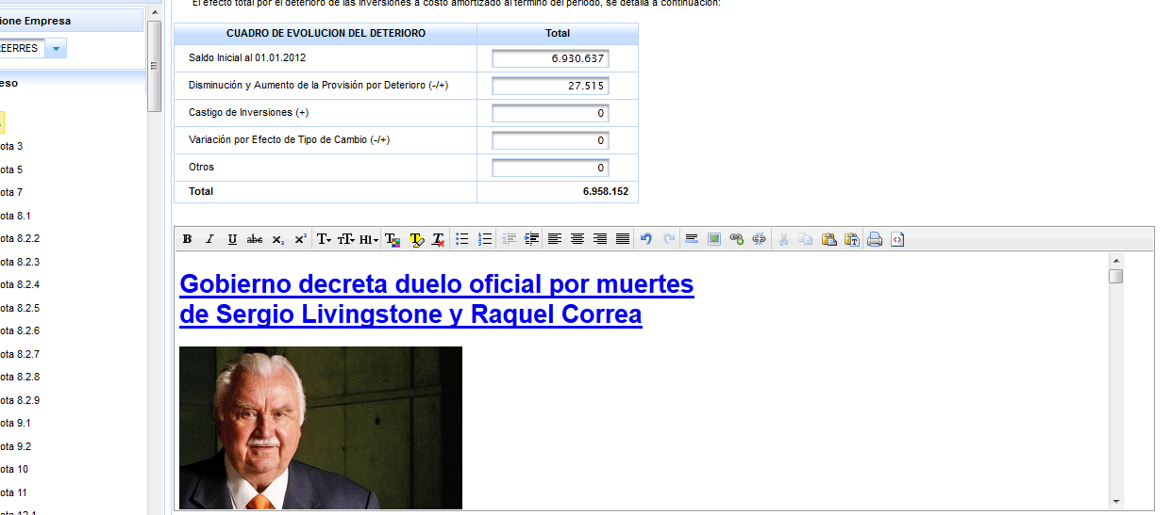
Proceso

Se selecciona nota 8.1, permite guardar la revelación en estado cerrado

Se secciona nota 9,1, y se guarda texto en editor, genera mensaje de que guardó correctamente, pero al cargar nota nuevamente no aparece texto

Configurador y diseñador
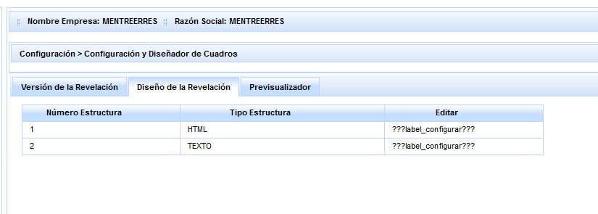
Se edita nota 3, falta ingresar label

